ORDEN PARA FABRICAR
 | NOMBRE DEL PROYECTO: | BS021626 Z KIM BDECO
 | NO. COTIZACION=
 | QUIEN COTIZO:
 | CONTACTO CLIENTE:
 | TOTAL $:

Item # | Fabric Name | ESTILO | TIPO | PR, PNL, OSP | % FULLNESS | AREA O CUARTO | ANCHO FINAL | LARGO FINAL | RETORNO | PIN SETTING | STARTING SPACE
 |  |  |  |  |  |  |  |  |  |  |  | NOTAS

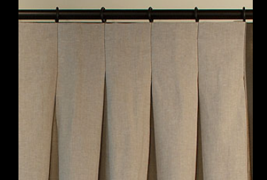
1 | KN-FAB-00468-DUSK FR METAL - 54" | INVERTED | BOD | PNL (L) | 180% | W-1 | 134.000 | 89.000 | 3.500 | 0.500 | 4.000 | INVERTED PLEATED (Steaming Drapery) / no stiffener and Grommet , /
2 | KN-FAB-00468-DUSK FR METAL - 54" | INVERTED | BOD | PNL (R) | 180% | W-2 | 46.500 | 89.000 | 3.500 | 0.500 | 4.000 | INVERTED PLEATED (Steaming Drapery) / no stiffener and Grommet , /
3
4
5
6
7
8
9
10

 | FLAT VALANCE WITH HEADER 192" + 5" RETURNS + HEADER 5" + 6" DROP

